Notice informative
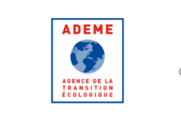
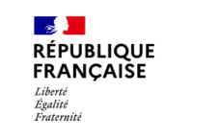

NOTICE INFORMATIVE

 | 1 - | Si votre structure est une collectivité territoriale, un établissement public, une association, une fondation ou bien est implantée dans les pays et territoires d'outre-mer (PTOM) liés à la France,
 |  | à savoir : la Nouvelle-Calédonie, la Polynésie française, Saint-Pierre-et-Miquelon, Saint-Barthélemy, les Terres australes et antarctiques française, Wallis-et-Futuna,
 |  | -> | Vous devez simplement cocher la case "n'est pas concernée, à ce stade du dépôt de la demande d'aide, par cette attestation" dans l'onglet "Attestation santé financière"*
 |  |  | *l'ADEME se réserve la possibilité, après étude de votre dossier, de vous demander de compléter votre déclaration si besoin

 | 2 - | Dans le cas contraire :

 |  | Si votre demande d'aide est supérieure ou égale à 1 million d'euros
 |  | -> | Veuillez compléter obligatoirement l'onglet "Analyse santé financière" et joindre votre dernière liasse fiscale ou état financier disponible puis cocher l'une des trois premières cases correspondant à votre situation dans l'onglet "Attestation santé financière".

 |  | Si votre demande d'aide est inférieure à 1 million d'euros
 |  | -> | Veuillez cocher l'une des trois premières cases correspondant à votre situation dans l'onglet "Attestation santé financière". Pour vous aider à déterminer votre situation, vous pouvez vous appuyer sur l'onglet "Analyse santé financière" (facultatif).

